01_画面イメージ
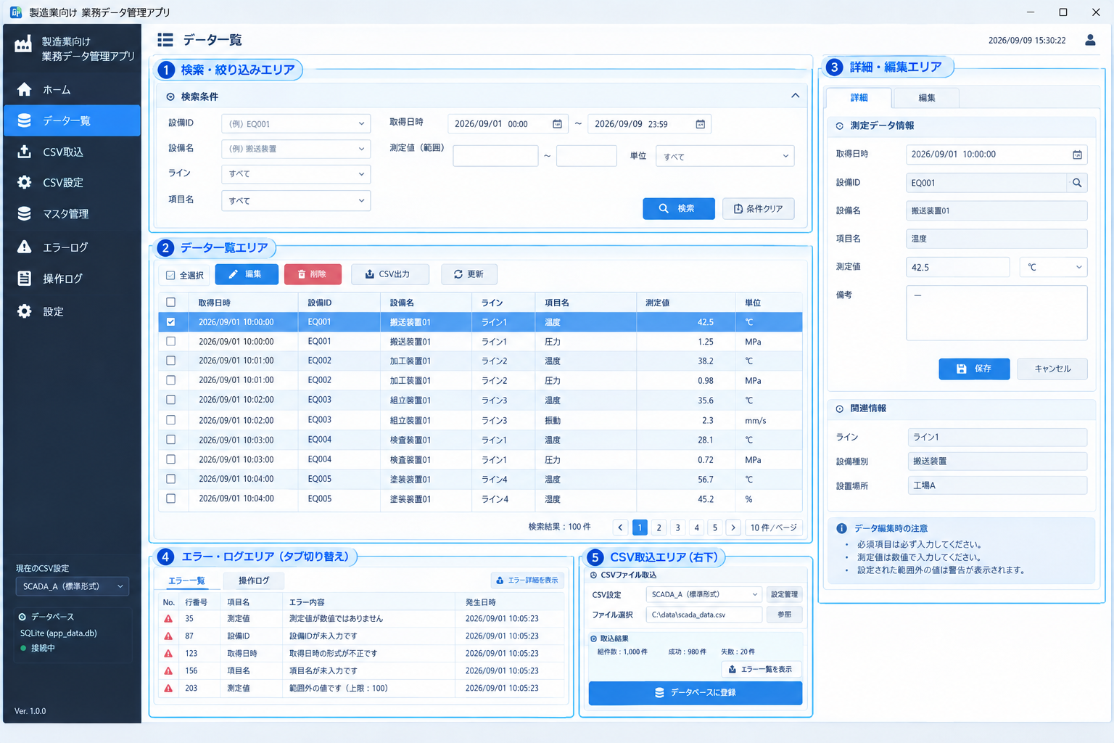
採用デザイン：パターン③ マルチペイン型

下図をUI設計の方向性とする。実装時はWinForms標準コントロールを中心に、情報配置と操作導線を再現する。

